Sheet1
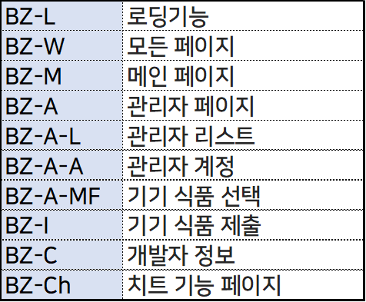
ID | 화면1 | 화면2 | 요구사항 명 | 요구사항 내용 | 날짜 | 기타
 | 메인페이지 |  | Todo list 모양 갖추기 | TODO, Doing, Done 3가지의 상태로 구분된다. |  | 동일한 크기와 동일한 간격으로 배치한다.
 | 메인페이지 |  | Todo list 카드 | Todo의 상태별로 카드를 표시한다. |  | 각 카드간 UI간격은 위/아래 모두 동일한 margin으로 유지한다.
 | 메인페이지 |  | 카드 추가 | 새로운 카드가 추가되면 아래에 동일한 카드가 추가된다. |  | 카드의 개수는 계속 증가할 수 있다. 먼저 등록한 카드가 위에 노출된다. 나중에 등록한 카드는 아래에 노출된다.
 | 메인페이지 |  | 카드 이동 | 카드에서 오른쪽 화살표를 누르면 오른쪽으로 이동한다.
 | 메인페이지 |  | 카드 이동(Done) | 카드가 Done상태에 도달했을 때 Done상태로 이동한다. |  | 새로고침없이 자바스크립트 만으로 구현되어야한다.
 | 메인페이지 | 새로운 할 일 등록 | 할일 입력 | 할일 제목, 담당자, 우선 순위를 입력해서 저장한다. |  | 할일 제목은 24자까지 입력한다. 제목과 담당자는 text형식으로 입력받는다.
 | 메인페이지 | 새로운 할 일 등록 | 할일 필수 입력 | 할일 제목, 담당자, 우선 순위는 필수로 입력되어야하는 사항이다. |  | 세 가지 항목을 모두 적어야 입력이 되도록 설정한다.
 |  | 새로운 할 일 등록 | 우선순위 | 라디오 박스로 우선순위를 지정한다.
 |  | 새로운 할 일 등록 | 할일 제출 | 할일을 서버에 저장한다. |  | 전송 된 이후에는 main페이지에서 추가된 내용을 확인할 수 있다.
 |  | 새로운 할 일 등록 | 내용지우기 | 내용지우기 버튼을 누르면 모든 내용이 다시 초기화된다.
 |  | 새로운 할 일 등록 | 이전 버튼 | 이전 버튼을 누르면 메인 페이지로 화면이 전환된다.

